記入例
旅 費 申 請 書
（協議会用）

中国四国ブロックパラスポーツ指導者協議会
ブロック長 小田 智 佳 様
 |  |  |  |  | 令和 ８年 ７月 ７日
 |  | 協議会(県)名 または部会名 | ○○県パラスポーツ指導者協議会
 |  | 申請者名 | ＊＊ ＊＊＊
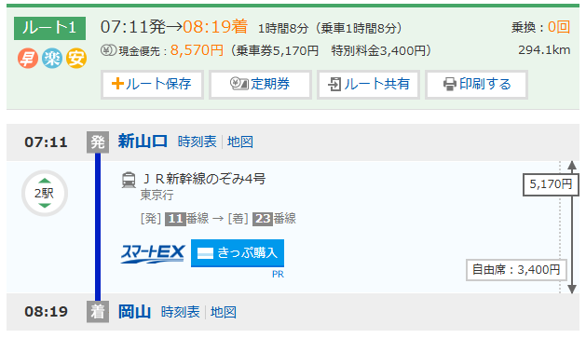
 |  | 連絡先 | ・・・・・＠・・・co.jp

下記の通り、●●（会議名等をご記入ください）に係る旅費支給の申請します。

出席者情報
出 席 者 名 |  | ＊＊ ＊＊＊
出発地住所 |  | 山口市大手町９－６
帰着地住所 |  | 上記と同じ場合は記入の必要はありません。

交通手段 |  | ☑を入れて詳細をご記入ください。
□公共交通機関 |  | □飛行機 ※１ |  | （金額記入） | 円
 |  |  | 空港 ～ |  | 空港
 |  | ☑ＪＲ ※２ |  | 8,570 | 円
 |  | 新山口 | 駅 ～ | 岡山 | 駅
 |  | □その他 ※１ （ | ） | （金額記入） | 円
 |  |  | 駅 ～ |  | 駅
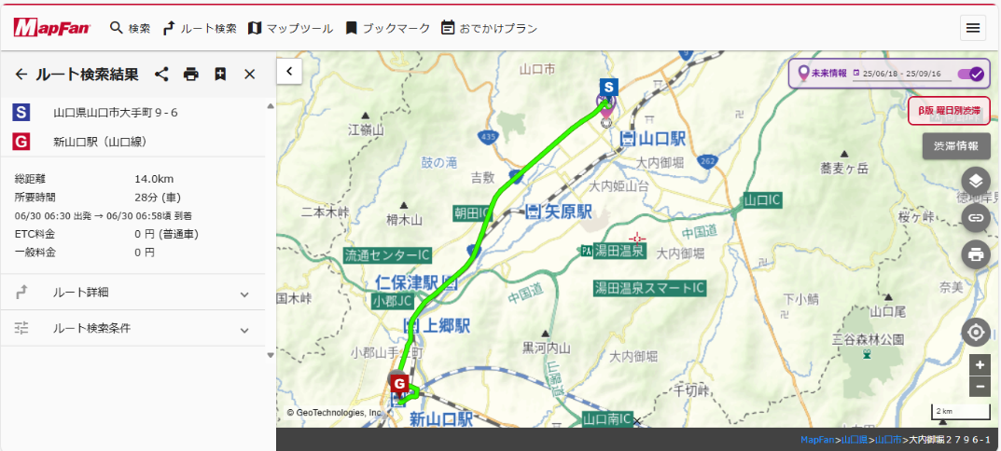
□自家用車 |  | ☑走行距離（出発地～会場～帰着地） ※２
 |  |  | 往復 | 28.0 | ｋｍ
 |  |  | k37円 | 1,036 | 円
 |  | □高速道路利用 | 往復 | （金額記入） | 円
 |  |  | ＩC ～ |  | ＩC
□そ の 他 |  | □その他 ※１ （ |  |  | ）

宿泊 ※１ |  | ☑を入れて詳細をご記入ください。
宿泊の有無 |  | □有 | □無 | （金額記入） | 円

振込口座
振込先の変更について☑を入れてください。 ☑無 □有・新規（下記にご記入ください）
フリガナ
名 義
フリガナ |  |  | フリガナ
銀 行 名 |  |  | 支 店 名
種 別 | □ 当座 | □ 普通 | 口座番号
 |  |  |  |  | R7.7
※１領収証（宛名：個人名）または証明書を提出してください。（PDF可）
※２証明書（ウェブ等のデータを添付）により算出してください。領収書は必要ありません。

参考（規程）
令和７年７月１日現在
